납부지연가산세
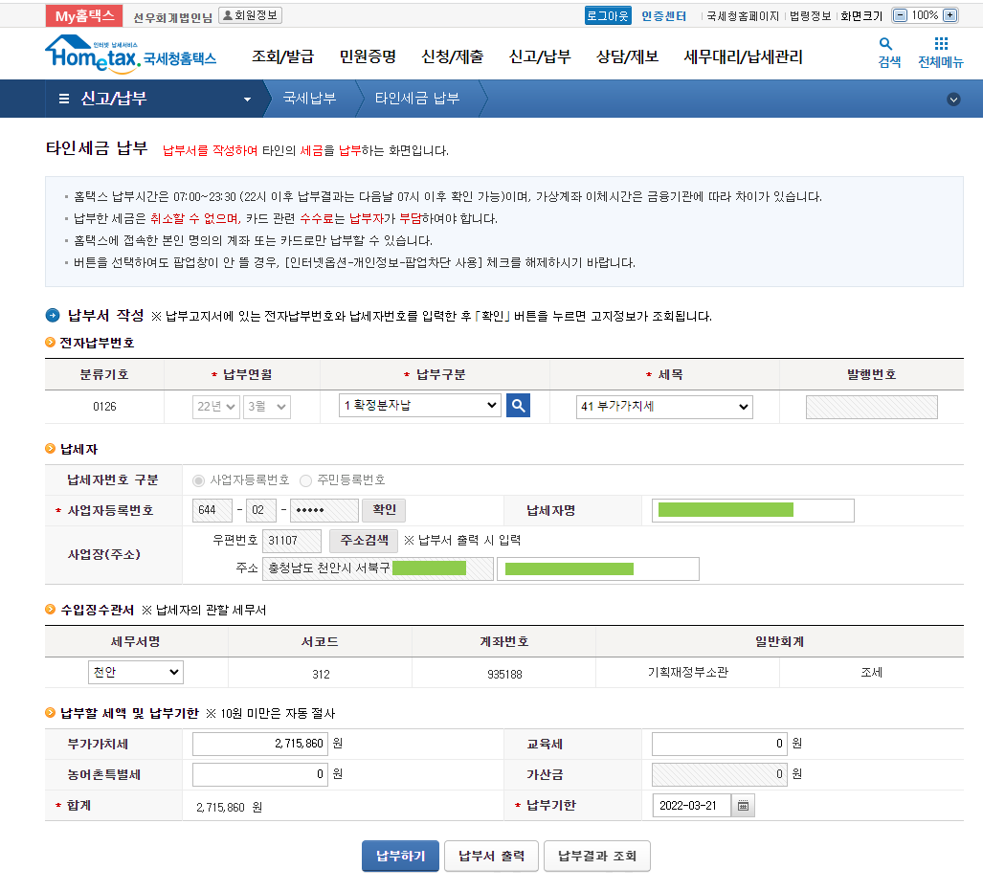
 | 2000-01-01 | 2019-02-11 | 0.03%
 | 2019-02-12 | 2022-02-14 | 0.025%
 | 2022-02-15 | 2099-12-31 | 0.022%

 | 납부금액 | 2,681,142

정기 | 납부일 | 2022-01-25
실제 | 납부일 | 2022-03-21

 |  | 2022-01-25
 |  | 2022-02-14
 |  | 21
 |  | 0.025%
 |  | 14,075

 |  | 2022-02-15
 |  | 2022-03-21
 |  | 35
 |  | 0.022%
 |  | 20,644

 | 부가가치세 | 2,681,142
 | 납부지연가산세 | 34,719
 | 합계 | 2,715,861
 | 원단위 절사 | 2,715,860

